Sheet1
Copyright(c) Beginners Site All right reserved 2011/01/01

関数
｛ RANK関数 ｝
ランク
（統計）

指定したセルの範囲内での
数値の順位を返します。
（大きい順位・小さい順位）
 |  |  |  |  | 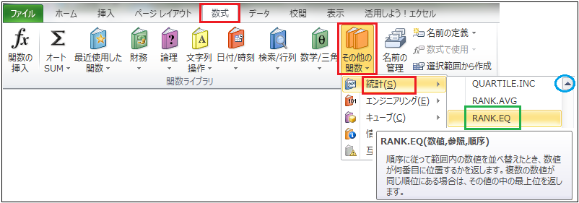
 |  | 入力モードを「半角全角」キーを押し「半角英数」にしましょう。

 |  |  |  |  | 様々な関数を利用してみましょう。

 |  |  | 関数とは | 「関数」というと｛三角関数｝｛二次関数｝・・・などと数学的な感じで腰が引けてそまいそうですね。
 |  |  |  | そんなに難しい世界ではなく、とても楽に計算結果などを導き出す大変に便利な操作です。
 |  |  |  | 様々な計算を簡単にできるように、命令する道具です。
 |  |  |  | 「関数」の操作を覚えると、エクセルにはまるかも知れません。
 |  |  |  | まず、操作の流れを覚えましょう
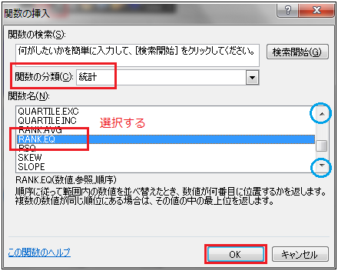

 | 「関数」の使い方

 | ①計算結果を表示するセルを選択します。
 | ②関数を命令す方法（「ホーム」タブのリボンの「数値」から選択でも可）
 | １、「Σ」ボタンの右横にある▼をクリックして
 | ｛その他の関数」を選択する。
 | ２、「数式バー」の左横にある、 「関数の挿入」ボタンをクリック
 | ③何れかの方法を選択すると、右にある画面が表示されます。
 | ④最初に使う関数を（１）「▼」をクリックして選択します。
 | ⑤（２）「関数名」のリストから、使用する関数を選択します。
 | ⑥表示された「関数の引数」画面で、必要事項を指定。
 | （関数の種類によって、指定の方法が異なります）
 | ⑦「OK」で確定です。

 |  | 関数の分類＝統計

 |  | RANK関数と RANK.EQ関数の違い |  |  |  | Excel2007まではRANK関数しかありませんでしたが、Excel2007はRANK関数に加え、RANK.EQ関数とRANK.AVG関数が追加されました。 その中のRANK関数とRANK.EQ関数については全く同じ動作をします。

操作方法とサンプル
練 習

 |  |  |  |  |  |  |  | 左のように作成してみましょう

 | RANK関数ー（統計） |  |  |  |  |  | RANK関数ー（統計）

 | 例えば
 |  | 右の表で、■に「RANK」関数で順位を設定しましょう。 |  |  |  |  | 氏名 | 販売額 | 販売額順位 | 答
 |  |  |  |  |  |  | 吉田 | 120,800 |  | 3
 |  |  |  |  |  |  | 原 | 56,000 |  | 6
 | 方法 |  |  |  |  |  | 佐藤 | 98,500 |  | 4
 |  | ①計算結果を表示するセルをクリックで選択 |  |  |  |  | 犬養 | 209,000 |  | 2
 |  | ②「関数の挿入」画面を表示→ をクリック。 |  |  |  |  | 岸 | 4,800 |  | 8
 |  | ③「関数の分類」で「統計」を選択。 |  |  |  |  | 田中 | 590,300 |  | 1
 |  | ④「関数名」で「RANK」を選択します。→「OK」 |  |  |  |  | 片山 | 76,900 |  | 5
 |  | ⑤「関数の引数」画面が表示され｛数値｝｛範囲｝｛順序｝を指定 |  |  |  |  | 大平 | 13,900 |  | 7
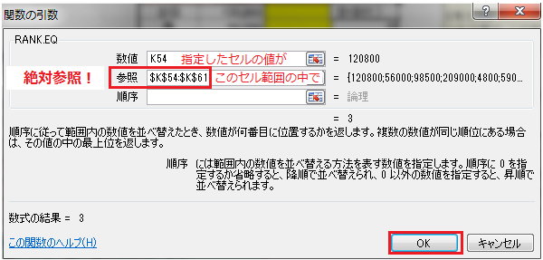

 |  | ⑥「OK」で確定です。 |  |  | ※関数の引数画面で｛順位｝に「１」を設定すると
 |  |  |  |  | 数値の小さい順に順位を設定します。

 |  | 絶対参照 |  | 計算式を設定する際 →セルを選択後にF4キーを押す そのセルの位置、セルの範囲を固定する事で 計算式を効率良く、コピーできます。

 | RANK関数ー（統計） |  |  |  |  |  | RANK関数ー（統計）

 |  |  |  |  |  |  |  | 左のように作成してみましょう

 |  | 問題１ | 「体重」の重い順に順位をつけましょう |  |  |  |  | 問題１ | 「体重」の重い順に順位をつけましょう
 |  | 問題２ | 「年齢」の高い順に順位をつけましょう |  |  |  |  | 問題２ | 「年齢」の高い順に順位をつけましょう

 |  |  |  |  |  |  |  | 体重順位 | 誕生日順位 | 氏名 | 誕生日 | 体重
 |  |  |  |  |  |  |  |  |  | 吉田 | 1956-05-06 | 57kg
 |  |  |  |  |  |  |  |  |  | 原 | 1978-08-29 | 63
 |  |  |  |  |  |  |  |  |  | 佐藤 | 1967-06-20 | 89
 |  |  |  |  |  |  |  |  |  | 犬養 | 1959-10-02 | 48
 |  |  |  |  |  |  |  |  |  | 岸 | 1962-11-18 | 55
 |  |  |  |  |  |  |  |  |  | 田中 | 1970-08-01 | 67
 |  | 体重順位 | 誕生日順位 | 氏名 | 誕生日 | 体重 |  |  |  | 片山 | 1975-12-07 | 83
 |  | 5位 | 1位 | 吉田 | 1956-05-06 | 57kg |  |  |  | 大平 | 1969-02-28 | 49
 |  | 4位 | 8位 | 原 | 1978-08-29 | 63kg
 |  | 1位 | 4位 | 佐藤 | 1967-06-20 | 89kg
 |  | 8位 | 2位 | 犬養 | 1959-10-02 | 48kg
 |  | 6位 | 3位 | 岸 | 1962-11-18 | 55kg
 |  | 3位 | 6位 | 田中 | 1970-08-01 | 67kg
 |  | 2位 | 7位 | 片山 | 1975-12-07 | 83kg
 |  | 7位 | 5位 | 大平 | 1969-02-28 | 49kg

 | RANK関数ー（統計） |  |  |  |  |  | RANK関数ー（統計）

 |  | 右の表で、■に計算式を設定しましょう。 |  |  |  |  |  | 右の表で、■に計算式を設定しましょう。

 |  |  |  |  |  |  |  | 左のように作成してみましょう

 | 名前 | 国語 | 英語 | 合計 | 英語順位 | 合計順位 | 名前 | 国語 | 英語 | 合計 | 英語順位 | 合計順位
 | 松井 | 78 | 81 | 159 | 3 | 2 | 松井 | 78 | 81
 | 田淵 | 86 | 69 | 155 | 6 | 6 | 田淵 | 86 | 69
 | 長島 | 68 | 90 | 158 | 1 | 4 | 長島 | 68 | 90
 | 高橋 | 81 | 78 | 159 | 5 | 2 | 高橋 | 81 | 78
 | 村山 | 69 | 88 | 157 | 2 | 5 | 村山 | 69 | 88
 | 鈴木 | 70 | 80 | 150 | 4 | 7 | 鈴木 | 70 | 80
 | 中村 | 93 | 67 | 160 | 7 | 1 | 中村 | 93 | 67
 | 江本 | 66 | 55 | 121 | 8 | 8 | 江本 | 66 | 55
 | 平均 | 76.4 | 76.0 | 152.4 |  |  | 平均

 | （問題１） | 「国語」で７０点未満を｛条件付き書式で｝赤く表示しましょう。 |  |  |  |  | （問題１） | 「国語」で７０点未満を｛条件付き書式で｝赤く表示しましょう。
 | （問題２） | 「英語」で８０点以上を｛条件付き書式で｝青く表示しましょう。 |  |  |  |  | （問題２） | 「英語」で８０点以上を｛条件付き書式で｝青く表示しましょう。

 | （問題３） | ２科目で８０点以上はいくつあるでしょう。 |  |  |  | 7 | （問題３） | ２科目で８０点以上はいくつあるでしょう。

 | （問題４） | ２科目で９０点以上の合計は何点でしょう。 |  |  |  | 183 | （問題４） | ２科目で９０点以上の合計は何点でしょう。

